Data Training
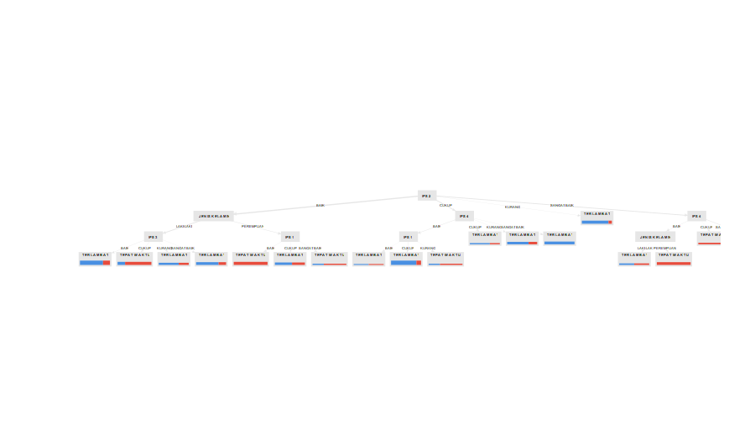
DATA TRAINING (70% dari Data All) |  |  | Keterangan | Varibel Prediktor / Atribut
Total Data : | 170 |  |  | Variabel Target
Data Training | 119
NPM | NAMA | JENIS KELAMIN | IPS 1 | IPS 2 | IPS 3 | IPS 4 | KELULUSAN
2020804040 | ALFIAN | LAKI-LAKI | BAIK | BAIK | BAIK | BAIK | TEPAT WAKTU
2020804059 | BAMBANG | LAKI-LAKI | BAIK | BAIK | BAIK | BAIK | TEPAT WAKTU

RULE
IPS2
URUTAN LOGIKA | RULE YANG TERBENTUK
1 | IPS 2 SANGAT BAIK & IPS3 SANGAT BAIK THEN TEPAT WAKTU | DONE
2 | IPS 2 SANGAT BAIK & IPS3 BAIK THEN TEPAT WAKTU | DONE
3 | IPS 2 SANGAT BAIK IPS3 CUKUP & IPS1 SANGAT BAIK THEN TEPAT WAKTU | DONE
4 | IPS 2 SANGAT BAIK IPS3 KURANG THEN TEPAT WAKTU | DONE

 | IPS2 BAIK JK LAKI-LAKI IPS1 SANGAT BAIK THEN TEPAT WAKTU | DONE

5 | IPS2 BAIK & JK LAKI-LAKI IPS1 BAIK & IPS4 SANGAT BAIK & IPS 3 SANGAT BAIK THEN TERLAMBAT | DONE
6 | IPS2 BAIK & JK LAKI-LAKI IPS1 BAIK & IPS4 SANGAT BAIK & IPS 3 BAIK THEN TEPAT WAKTU | DONE
7 | IPS2 BAIK & JK LAKI-LAKI IPS1 BAIK & IPS4 BAIK & IPS3 SANGAT BAIK THEN TEPAT WAKTU | DONE
8 | IPS2 BAIK & JK LAKI-LAKI IPS1 BAIK & IPS4 BAIK & IPS3 BAIK THEN TEPAT WAKTU | DONE
9 | IPS2 BAIK & JK LAKI-LAKI IPS1 BAIK & IPS4 BAIK & IPS3 CUKUP THEN TEPAT WAKTU | DONE
10 | IPS2 BAIK & JK LAKI-LAKI IPS1 BAIK & IPS4 BAIK & IPS3 KURANG THEN TERLAMBAT | DONE
11 | IPS2 BAIK JK LAKI-LAKI IPS1 CUKUP IPS3 SANGAT BAIK THEN TERLAMBAT
12 | IPS2 BAIK JK LAKI-LAKI IPS1 CUKUP IPS3 BAIK THEN TERLAMBAT
13 | IPS2 BAIK JK LAKI-LAKI IPS1 CUKUP IPS3 CUKUP THEN TEPAT WAKTU
14 | IPS2 BAIK JK LAKI-LAKI IPS1 CUKUP IPS3 KURANG THEN TERLAMBAT
15 | IPS2 BAIK JK PEREMPUAN IPS3 SANGAT BAIK IPS1 SANGAT BAIK THEN TEPAT WAKTU
16 | IPS2 BAIK JK PEREMPUAN IPS3 SANGAT BAIK IPS1 BAIK THEN TEPAT WAKTU
17 | IPS2 BAIK JK PEREMPUAN IPS3 SANGAT BAIK IPS1 CUKUP THEN TEPAT WAKTU
18 | IPS2 BAIK JK PEREMPUAN IPS3 CUKUP BAIK IPS1 SANGAT BAIK THEN TEPAT WAKTU
19 | IPS2 BAIK JK PEREMPUAN IPS3 CUKUP BAIK IPS1 BAIK THEN TEPAT WAKTU
20 | IPS2 BAIK JK PEREMPUAN IPS3 CUKUP BAIK IPS1 CUKUP THEN TERLAMBAT
21 | IPS2 CUKUP & IPS4 BAIK & IPS3 BAIK IPS1 CUKUP THEN TERLAMBAT
22 | IPS2 CUKUP & IPS4 BAIK & IPS3 BAIK IPS1 KURANG THEN TEPAT WAKTU
23 | IPS2 CUKUP & IPS4 BAIK & IPS3 CUKUP IPS1 CUKUP THEN TERLAMBAT
24 | IPS2 CUKUP & IPS4 BAIK & IPS3 CUKUP IPS1 KURANG THEN TERLAMBAT
25 | IPS2 CUKUP & IPS4 KURANG THEN TERLAMBAT
26 | IPS2 KURANG THEN TERLAMBAT

